ENERO-MARZO
DIRECCIÓN DE ALUMBRADO PÚBLICO
INFORME MENSUAL

MES |  |  | DEL | AL | AÑO | RECIBIDOS |  | ATENDIDOS |  |  |  | PENDIENTES
01 ENERO AL 31 MARZO 2020 |  |  |  |  |  | 2,072 |  | 2,026 |  |  |  | 46

 |  | ACCIONES REALIZADAS

ACCIONES |  |  |  |  |  | TOTAL GRAL | ACCIONES |  |  |  |  |  |  |  | TOTAL GRAL
Cambio de Luminaria |  |  |  |  |  | 101 | Luminaria Reparada |  |  |  |  |  |  |  | 1,769
Cambio de Poste |  |  |  |  |  | 0 | Reinstalacion de luminaria |  |  |  |  |  |  |  | 3
Circuito Reparado |  |  |  |  |  | 349 | Reparacion de Reflector |  |  |  |  |  |  |  | 0
Circuito Restablecido |  |  |  |  |  | 0 | Retiro de la Base del Poste |  |  |  |  |  |  |  | 0
Excavacion de Cepas e Instalacion de Anclas |  |  |  |  |  | 7 | Retiro de Poste (Concreto) |  |  |  |  |  |  |  | 0
Instalacion de Adornos Patrios |  |  |  |  |  | 0 | Retiro de Poste (Metalico) |  |  |  |  |  |  |  | 1
Instalacion de Luminarias |  |  |  |  |  | 162 | Retiro de Reflector o Luminaria |  |  |  |  |  |  |  | 0
Instalacion de Poste |  |  |  |  |  | 18 | Se encontro Funcionando Normal |  |  |  |  |  |  |  | 35
Instalacion de Reflector (Provicional) |  |  |  |  |  | 8 | Se Recogio Luminaria Caida |  |  |  |  |  |  |  | 0
Instalacion de Reflectores |  |  |  |  |  | 1 | Servicio |  |  |  |  |  |  |  | 467
 |  |  |  |  |  |  | Otros (tendido de linea)(Reconeccion de linea) |  |  |  |  |  |  |  | 3
 |  |  |  |  |  |  | Total Servicios |  |  |  |  |  |  |  | 2924
 | *Los servicios realizados consisten en el apoyo a diversas dependencias y atención de reportes
ORIGEN DE REPORTES |  |  |  |  |  |  |  | COLONIAS DE MAYOR INCIDENCIA
VIA TELEFONICA |  |  |  |  |  | 1,243 | Centro Tlaquepaque |  |  | Artesanos |  |  | Santa Anita
OFICIO |  |  |  |  |  | 119 | Toluquilla |  |  | Nva. Sta. Maria |  |  | Parques Sta. Maria
PLATAFORMA CIUDADANA |  |  |  |  |  | 335 | Fracc. Revolución |  |  | Lomas del 4
CORRECTIVO INTERNO |  |  |  |  |  | 263 | San Pedrito |  |  | El Tapatio
OTRO (SUPERVICION AREA TECNICA) |  |  |  |  |  | 7 | Miravalle |  |  | El Vergel

CIRCUITOS REICIDENTES |  |  |  |  |  |  |  | CONTROL DE PLATAFORMA CIUDADANA
CALLE |  |  |  | COLONIA
Prol. Gob. Curiel |  |  |  | Gpe. Ejidal |  |  |  | RECIBIDOS |  |  | CONCLUIDOS |  |  | PROCESO
Abasolo |  |  |  | Los Puestos |  |  |  | 754 |  |  | 745 |  |  | 8
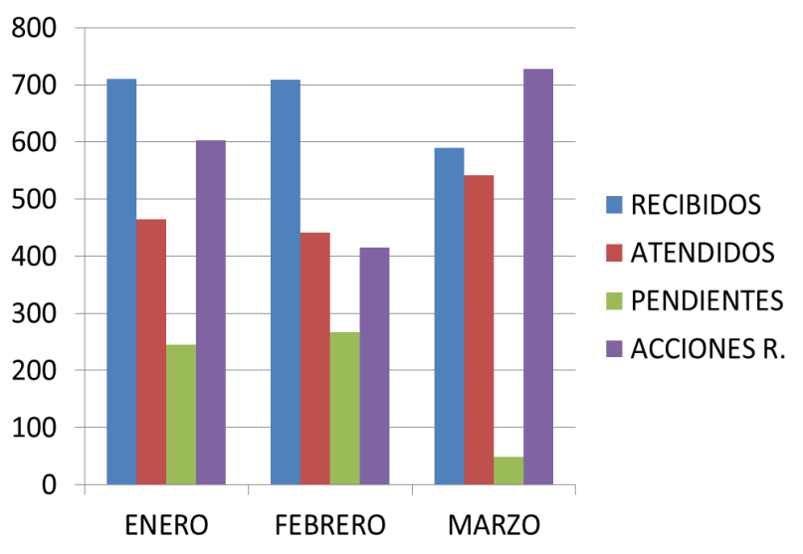
Independencia |  |  |  | Centro Tlaquepaque
Av. Tabachines |  |  |  | Loma Bonita Ejidal
Priv. Democracia |  |  |  | Barrios Unidos
Colonos |  |  |  | Lomas del Tapatio
Gigantes |  |  |  | Potrero El Sauz
Grecia |  |  |  | Las Vegas
Tamiahua |  |  |  | San Pedrito
12 de octubre |  |  |  | Fco. I. Madero

 |  |  |  |  | REPORTES |  | ENERO |  | FEBRERO |  | MARZO
 |  |  |  |  |  | R | 711 |  | 709 |  | 590
 |  |  |  |  |  | A | 465 |  | 442 |  | 541
 |  |  |  |  |  | P | 245 |  | 267 |  | 49
 |  |  |  |  |  | AR | 602 |  | 415 |  | 728

